Р-3.1; Р-4
 |  |  |  |  | Форма 0503123 с. 11
Наименование показателя | Код строки | Код по КОСГУ | Код по БК | Сумма

1 | 2 | 3 | 4 | 5
выбытие денежных средств при управлении остатками, всего | 8200 | 610 |  | -
в том числе :

4. АНАЛИТИЧЕСКАЯ ИНФОРМАЦИЯ ПО ВЫБЫТИЯМ

Наименование показателя | Код строки | Код по КОСГУ | Код по БК раздела, подраздела, кода видов расхода | Сумма

1 | 2 | 3 | 4 | 5
Расходы, всего | 9000 | х | х | 5,674,163,124.68
в том числе:
Иные выплаты текущего характера физическим лицам | 9000 | 296 | 0314 360 | 2,400,000.00
Услуги связи | 9000 | 221 | 1001 244 | 236,301.97
Заработная плата | 9000 | 211 | 1002 111 | 248,429,101.16
Начисления на выплаты по оплате труда | 9000 | 213 | 1002 119 | 74,761,366.22
Прочие несоциальные выплаты персоналу в натуральной форме | 9000 | 214 | 1002 112 | 5,201,249.03
Услуги связи | 9000 | 221 | 1002 244 | 5,659,918.74
Транспортные услуги | 9000 | 222 | 1002 244 | 526,095.20
Коммунальные услуги | 9000 | 223 | 1002 244 | 231,283.95
Коммунальные услуги | 9000 | 223 | 1002 247 | 4,345,146.41
Арендная плата за пользование имуществом (за исключением земельных участков и других обособленных природных объектов) | 9000 | 224 | 1002 244 | 7,610,839.18
Работы, услуги по содержанию имущества | 9000 | 225 | 1002 244 | 3,152,161.72
Прочие работы, услуги | 9000 | 226 | 1002 112 | 3,890.00
Прочие работы, услуги | 9000 | 226 | 1002 244 | 5,380,635.30
Страхование | 9000 | 227 | 1002 244 | 19,389.97
Услуги, работы для целей капитальных вложений | 9000 | 228 | 1002 244 | 1,537.20
Социальные пособия и компенсации персоналу в денежной форме | 9000 | 266 | 1002 111 | 1,341,137.27
Социальные пособия и компенсации персоналу в денежной форме | 9000 | 266 | 1002 119 | 9,550.15
Налоги, пошлины и сборы | 9000 | 291 | 1002 851 | 146,703.00
Налоги, пошлины и сборы | 9000 | 291 | 1002 852 | 257,041.00
Штрафы за нарушение законодательства о налогах и сборах, законодательства о страховых взносах | 9000 | 292 | 1002 853 | 0.35
Штрафы за нарушение законодательства о закупках и нарушение условий контрактов (договоров) | 9000 | 293 | 1002 853 | 4,012.22
Иные выплаты текущего характера физическим лицам | 9000 | 296 | 1002 831 | 109,576.00
Увеличение стоимости основных средств | 9000 | 310 | 1002 244 | 2,723,466.75
Увеличение стоимости материальных запасов | 9000 | 340 | 1002 244 | 3,882,619.32
Заработная плата | 9000 | 211 | 1003 111 | 4,673,511.89
Начисления на выплаты по оплате труда | 9000 | 213 | 1003 119 | 1,411,400.59
Услуги связи | 9000 | 221 | 1003 244 | 2,236,368.76
Прочие работы, услуги | 9000 | 226 | 1003 244 | 8,704,856.95
Пособия по социальной помощи населению в денежной форме | 9000 | 262 | 1003 313 | 2,970,514,029.67
Пособия по социальной помощи населению в денежной форме | 9000 | 262 | 1003 321 | 71,298,689.94
Пособия по социальной помощи населению в натуральной форме | 9000 | 263 | 1003 321 | 1,679,615,990.64
Увеличение стоимости материальных запасов | 9000 | 340 | 1003 323 | 149,766.00
Услуги связи | 9000 | 221 | 1004 244 | 5,653.62
Пособия по социальной помощи населению в денежной форме | 9000 | 262 | 1004 313 | 464,937,182.92
Пособия по социальной помощи населению в натуральной форме | 9000 | 263 | 1004 321 | 72,907,483.83
Увеличение стоимости материальных запасов | 9000 | 340 | 1004 323 | 31,275,167.76
Операции с денежными обеспечениями | 9900 | х |  | -


Руководитель |  |  |  | Юрласова Вера Викторовна
 | (подпись) |  |  | (расшифровка подписи)

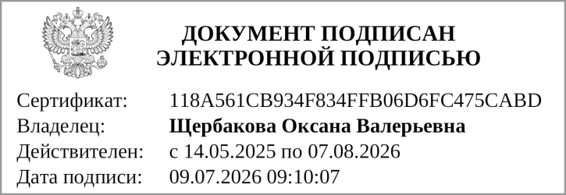
Главный бухгалтер |  |  |  | О.В.Щербакова
(руководитель централизованной бухгалтерии) | (подпись) |  |  | (расшифровка подписи)

"01" июля 2026 г.

Документ подписан электронной подписью. Дата представления 09.07.2026 Главный бухгалтер(Щербакова Оксана Валерьевна, Сертификат: 118A561CB934F834FFB06D6FC475CABD, Действителен: с 14.05.2025 по 07.08.2026), Руководитель(Юрласова Вера Викторовна, Сертификат: 00ACFAAC762BBE791C82137051C21194C0, Действителен: с 24.03.2026 по 17.06.2027)

